Sheet1
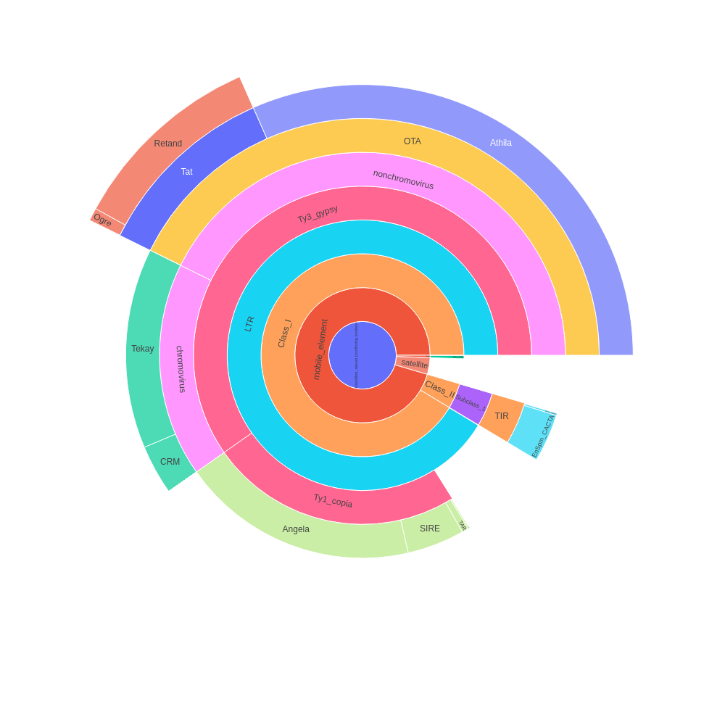
 | percent | scl | cl | reads | percent normalized | sum percent
Unclassified_repeat (conflicting evidences) | 0 | 0 | 0 | 0 | 0 | 46.56
|--rDNA | 0 | 0 | 0 | 0 | 0 | 0.26
| |--45S_rDNA | 0.29 | 1 | 2 | 5783 | 0.24 | 0.24
| | |--18S_rDNA | 0 | 0 | 0 | 0 | 0 | 0
| | |--25S_rDNA | 0 | 0 | 0 | 0 | 0 | 0
| | '--5.8S_rDNA | 0 | 0 | 0 | 0 | 0 | 0
| '--5S_rDNA | 0.03 | 1 | 1 | 659 | 0.02 | 0.02
|--satellite | 2.28 | 11 | 11 | 45526 | 1.86 | 1.86
'--mobile_element | 0 | 0 | 0 | 0 | 0 | 44.44
|--Class_I | 0 | 0 | 0 | 0 | 0 | 42.55
| |--SINE | 0 | 0 | 0 | 0 | 0 | 0
| |--LTR | 4.24 | 7 | 9 | 84786 | 3.46 | 42.53
| | |--Ty1_copia | 0 | 0 | 0 | 0 | 0 | 11.25
| | | |--Ale | 0.02 | 1 | 1 | 342 | 0.02 | 0.02
| | | |--Alesia | 0 | 0 | 0 | 0 | 0 | 0
| | | |--Angela | 10.76 | 5 | 19 | 215149 | 8.79 | 8.79
| | | |--Bianca | 0 | 0 | 0 | 0 | 0 | 0
| | | |--Bryco | 0 | 0 | 0 | 0 | 0 | 0
| | | |--Lyco | 0 | 0 | 0 | 0 | 0 | 0
| | | |--Gymco-III | 0 | 0 | 0 | 0 | 0 | 0
| | | |--Gymco-I | 0 | 0 | 0 | 0 | 0 | 0
| | | |--Gymco-II | 0 | 0 | 0 | 0 | 0 | 0
| | | |--Ikeros | 0.03 | 1 | 1 | 646 | 0.02 | 0.02
| | | |--Ivana | 0 | 0 | 0 | 0 | 0 | 0
| | | |--Gymco-IV | 0 | 0 | 0 | 0 | 0 | 0
| | | |--Osser | 0 | 0 | 0 | 0 | 0 | 0
| | | |--SIRE | 2.6 | 3 | 8 | 52082 | 2.12 | 2.12
| | | |--TAR | 0.31 | 1 | 1 | 6164 | 0.25 | 0.25
| | | |--Tork | 0.06 | 1 | 1 | 1103 | 0.05 | 0.05
| | | '--Ty1-outgroup | 0 | 0 | 0 | 0 | 0 | 0
| | '--Ty3_gypsy | 0 | 0 | 0 | 0 | 0 | 27.82
| | |--non-chromovirus | 0 | 0 | 0 | 0 | 0 | 19.88
| | | |--non-chromo-outgroup | 0 | 0 | 0 | 0 | 0 | 0
| | | |--Phygy | 0 | 0 | 0 | 0 | 0 | 0
| | | |--Selgy | 0 | 0 | 0 | 0 | 0 | 0
| | | '--OTA | 0 | 0 | 0 | 0 | 0 | 19.88
| | | |--Athila | 18.02 | 1 | 30 | 360493 | 14.72 | 14.72
| | | '--Tat | 0 | 0 | 0 | 0 | 0 | 5.16
| | | |--TatI | 0 | 0 | 0 | 0 | 0 | 0
| | | |--TatII | 0 | 0 | 0 | 0 | 0 | 0
| | | |--TatIII | 0 | 0 | 0 | 0 | 0 | 0
| | | |--Ogre | 0.39 | 1 | 1 | 7726 | 0.32 | 0.32
| | | '--Retand | 5.93 | 8 | 12 | 118659 | 4.84 | 4.84
| | '--chromovirus | 0 | 0 | 0 | 0 | 0 | 7.94
| | |--Chlamyvir | 0 | 0 | 0 | 0 | 0 | 0
| | |--Tcn1 | 0 | 0 | 0 | 0 | 0 | 0
| | |--chromo-outgroup | 0 | 0 | 0 | 0 | 0 | 0
| | |--CRM | 1.93 | 2 | 4 | 38572 | 1.58 | 1.58
| | |--Galadriel | 0 | 0 | 0 | 0 | 0 | 0
| | |--Tekay | 7.79 | 4 | 11 | 155887 | 6.36 | 6.36
| | |--Reina | 0 | 0 | 0 | 0 | 0 | 0
| | '--chromo-unclass | 0 | 0 | 0 | 0 | 0 | 0
| |--pararetrovirus | 0 | 0 | 0 | 0 | 0 | 0
| |--DIRS | 0 | 0 | 0 | 0 | 0 | 0
| |--Penelope | 0 | 0 | 0 | 0 | 0 | 0
| '--LINE | 0.02 | 1 | 1 | 418 | 0.02 | 0.02
'--Class_II | 0 | 0 | 0 | 0 | 0 | 1.89
|--Subclass_1 | 0 | 0 | 0 | 0 | 0 | 1.89
| '--TIR | 0 | 0 | 0 | 0 | 0 | 1.89
| |--MITE | 0 | 0 | 0 | 0 | 0 | 0
| |--EnSpm_CACTA | 2.18 | 5 | 9 | 43545 | 1.78 | 1.78
| |--hAT | 0 | 0 | 0 | 0 | 0 | 0
| |--Kolobok | 0 | 0 | 0 | 0 | 0 | 0
| |--Merlin | 0 | 0 | 0 | 0 | 0 | 0
| |--MuDR_Mutator | 0.1 | 2 | 2 | 1937 | 0.08 | 0.08
| |--Novosib | 0 | 0 | 0 | 0 | 0 | 0
| |--P | 0 | 0 | 0 | 0 | 0 | 0
| |--PIF_Harbinger | 0.04 | 3 | 3 | 715 | 0.03 | 0.03
| |--PiggyBac | 0 | 0 | 0 | 0 | 0 | 0
| |--Sola1 | 0 | 0 | 0 | 0 | 0 | 0
| |--Sola2 | 0 | 0 | 0 | 0 | 0 | 0
| '--Tc1_Mariner | 0 | 0 | 0 | 0 | 0 | 0
'--Subclass_2 | 0 | 0 | 0 | 0 | 0 | 0
'--Helitron | 0 | 0 | 0 | 0 | 0 | 0
organelle | 0 | 0 | 0 | 0
|--plastid | 0.67 | 22 | 22 | 13450
'--mitochondria | 0 | 0 | 0 | 0
Unclassified repeat (No evidence) | 17.64 | 80 | 93 | 352742
contamination | 0 | 0 | 0 | 0

Sheet2
type | sum percent
rDNA | 0.26
mobile_element | 44.44
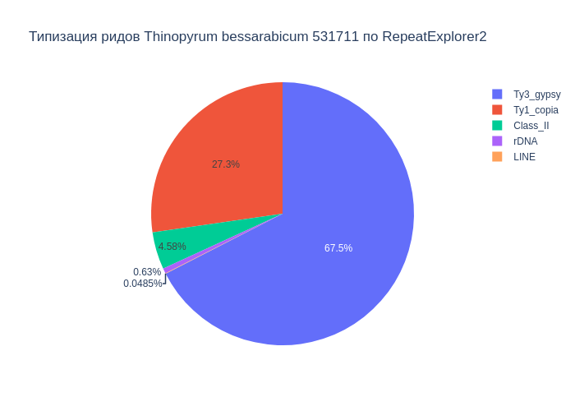
Class_I | 42.55
Ty1_copia | 11.25
Ty3_gypsy | 27.82
Class_II | 1.89
satellite | 1.86
LINE | 0.02

В результате анализа репитома образца Thinopyrum bessarabicum 531711 были выявлены следующие типы повторяющихся последовательностей ДНК: 44.44% мобильных элементов, из которых 42.55% относятся к ретротранспозонам, а 1.89% к ДНК транспозонам. Надсемейство Ty1_copia составило 11.25%, а Ty3_gypsy - 27.82%. Доля сателлитов составила 1.86%. Также, найдены, элементы типа LINE (0.02%), rDNA (0.26%).

Sheet3
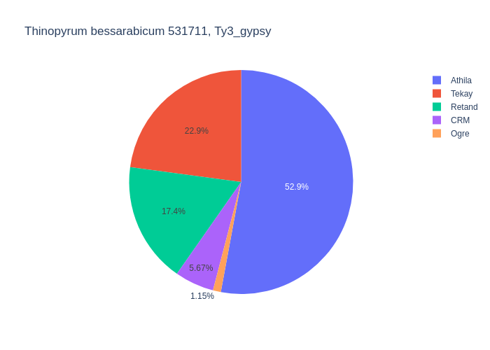
type | percent
Retand | 5.93
LTR | 4.24
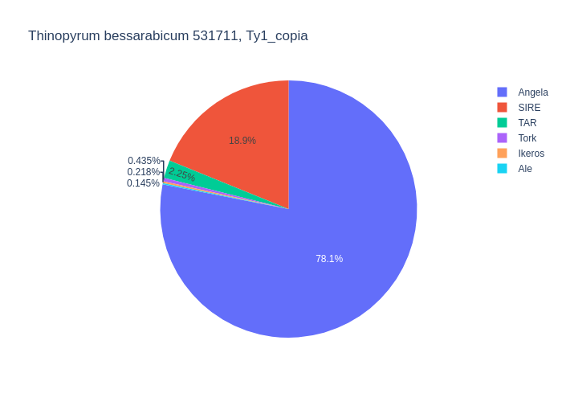
Angela | 10.76
Tork | 0.06
CRM | 1.93
MuDR_Mutator | 0.1
LINE | 0.02
Athila | 18.02
SIRE | 2.6
Ikeros | 0.03
TAR | 0.31
EnSpm_CACTA | 2.18
Ale | 0.02
Tekay | 7.79
PIF_Harbinger | 0.04
Ogre | 0.39

Среди мобильных элементов можно выделить два класса, с выделением в первом классе подклассов Ty1_copia и Ty3_gypsy. Класс Class_I представлен элементами: LTR (4.24%), Ty1_copia (11.25%), Ty3_gypsy (27.82%), LINE (0.02%). Подкласс Ty1_copia представлен элементами: Angela (10.76%), Tork (0.06%), Ikeros (0.03%), SIRE (2.60%), TAR (0.31%), Ale (0.02%). Подкласс Ty3_gypsy представлен элементами: Retand (5.93%), Tekay (7.79%), Ogre (0.39%), CRM (1.93%), Athila (18.02%). Класс Class_II представлен элементами: MuDR_Mutator (0.10%), EnSpm_CACTA (2.18%), PIF_Harbinger (0.04%).

